상품제안서
트윈체크 컴퓨터용 싸인펜 제도샤프 세트 | 상품코드: S02650

 |  |  |  |  |  |  | 02-713-8555 | www.synergygift.co.kr
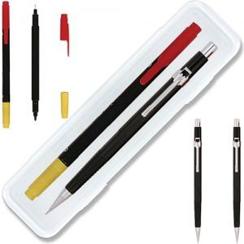

【상세/제작정보】 | 인쇄비별도 단가입니다 인쇄옥션참고

【인쇄/포장옵션】 | [펜] 실크, [케이스] 실크 / 안전케이스

【공급단가】 | 수량 | 300~ | 500~ | 1,000~ | 3,000~ | 5,000~
*VAT별도 | 단가 | 1,180원 | 1,150원 | 1,110원 | 1,060원 | 1,020원

【상품 URL】 | https://www.synergygift.co.kr:443/src/goods_detail.php?gdno=3680

